需求统计
申报时间 | 需求具体内容 | 优先级 | 补充说明 | 样板举例 | 是否完成
2013-11-13 | 04系统财务账号权限分配划分 1、集团划分账号 2、按照门店划分账号 3、权限划分好后，修改现有的文化店和西湖店财务账号的权限，满足上述要求。 | 重要紧急 | 1、集团账户可按照订单查询，可按门店查询，同时包含门店账号的所有功能 2、门店账号获取的就是当前门店相关的内容。是按照销售单查询。同时不需要门店选择功能。 |  | 未开始
2013-11-13 | 增加筛选项 网上收银对账流水查询： 1、按支付方式查询 2、按门店查询（集团账户） 3、按进账和退帐功能查询 网站支付方式对账表： 1、增加按门店查询（集团账户） 2、增加支付方式查询 3、增加进账和退账查询功能 | 重要紧急 |  |  | 未开始
2013-11-13 | 功能完善： 1、网站支付方式对账表中支付方式没有选项 2、退款付款确认中增加其他订单号选项 3、所有表格中都需要增加订单对应的付款时间 4、退款付款确认中门店账号需要以销售单形式展现，不能以订单形式进行展现，集团账号可按照销售单形式进行展现。 5、报表中会出现合计金额显示不全问题 6、退款付款确认中需要增加退申请退款时间 | 重要紧急 |  |  | 未开始
2013-11-13 | 商品上下架审核功能 | 紧急重要 | 1、目前衡和系统已存在的所有商品，已上架和未上架商品都存在描述和商品图片齐全的情况。无法区别哪些是已审核，哪些是未审核。此外还需要给出此处上架和下家的标准。 2、需要图片审核缩略图 3、需要增加已审核和未审核筛选项。过滤是否已审核 4、没有提供描述展示和修改字段。 5、对于商品图片和描述的修改，需要重新审核，不能直接修改而不经过审核。 |  | 40%
2013-11-13 | 增加操作日志。 1、商品价格修改 2、商品库存修改 3、商品上下架操作 4、单个定的流程操作（每一步由谁操作，操作时间） | 重要 | 日志需要记录每一个操作人员对此三项的所有操作内容（不仅仅是最后一次的记录）。可以通过日志查询到具体操作人和对应的操作时间等内容。 |  | 未开始
2013-11-14 | 01、04中图片管理，上传图片需要增加商品图片来源选择 | 重要 | 需要在上传商品图片时，选择好图片是专柜拍照、企划拍照还是外包拍照。增加一个下拉选项即可。同时该选项需要关联到商品上下架审核中，能让审核人员知道商品图片来源，并能进行统计 |  | 未开始
2013-11-14 | 01扫码支付选择商品开票前加入选择商品编码 | 重要 | 已经开发的扫码支付功能，填写商品编码是在01中提货确认阶段完成，这样导致导购要在打印小票后手写一次编码，然后提货确认时再录入一次。需要将此环节提前到导购打印小票前填写商品编码。 | 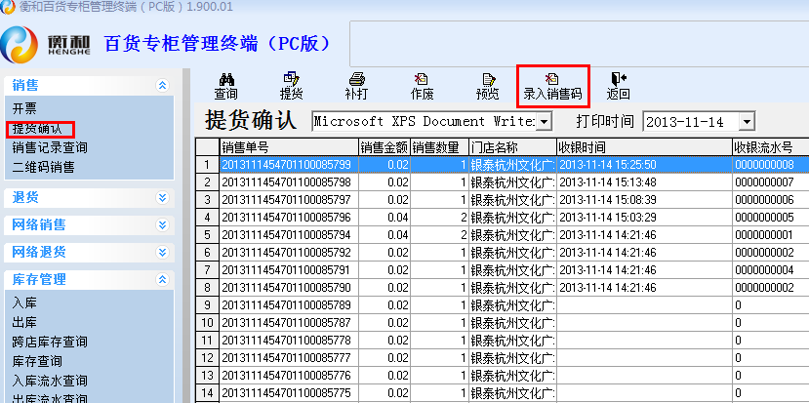 | 未开始
2013-11-18 | 01退货、网络销售中导购收货确认时需要增加填写退货收银流水号功能 | 紧急重要 | 退货确认时需要加入输入退货收银流水号环节，强制导购录入，避免误提货。 | 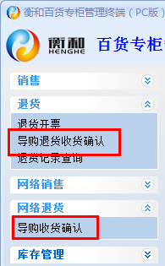 | 未开始
2013-11-28 | 退货原因还是需要放在审核网络退货单界面，如果有多条退货原因，取第一条就行。 如果是取消订单过来的退货请求，拒绝退货按钮不可用或不显示 | 紧急重要

